Sheet1
滴道区淘汰每小时10蒸吨及以下燃煤锅炉和每小时2蒸吨及以下生物质锅炉淘汰明细表
序号 | 主体名称 | 燃料类型 | 蒸吨数 | 炉体照片 | 铭牌照片 | 排放标准 | 日燃煤消耗（吨） | 一年工作时间 | 计划淘汰时间 | 是否在建成区内
1 | 鸡西市金裕建筑材料有限公司 | 煤 | 0.7 | 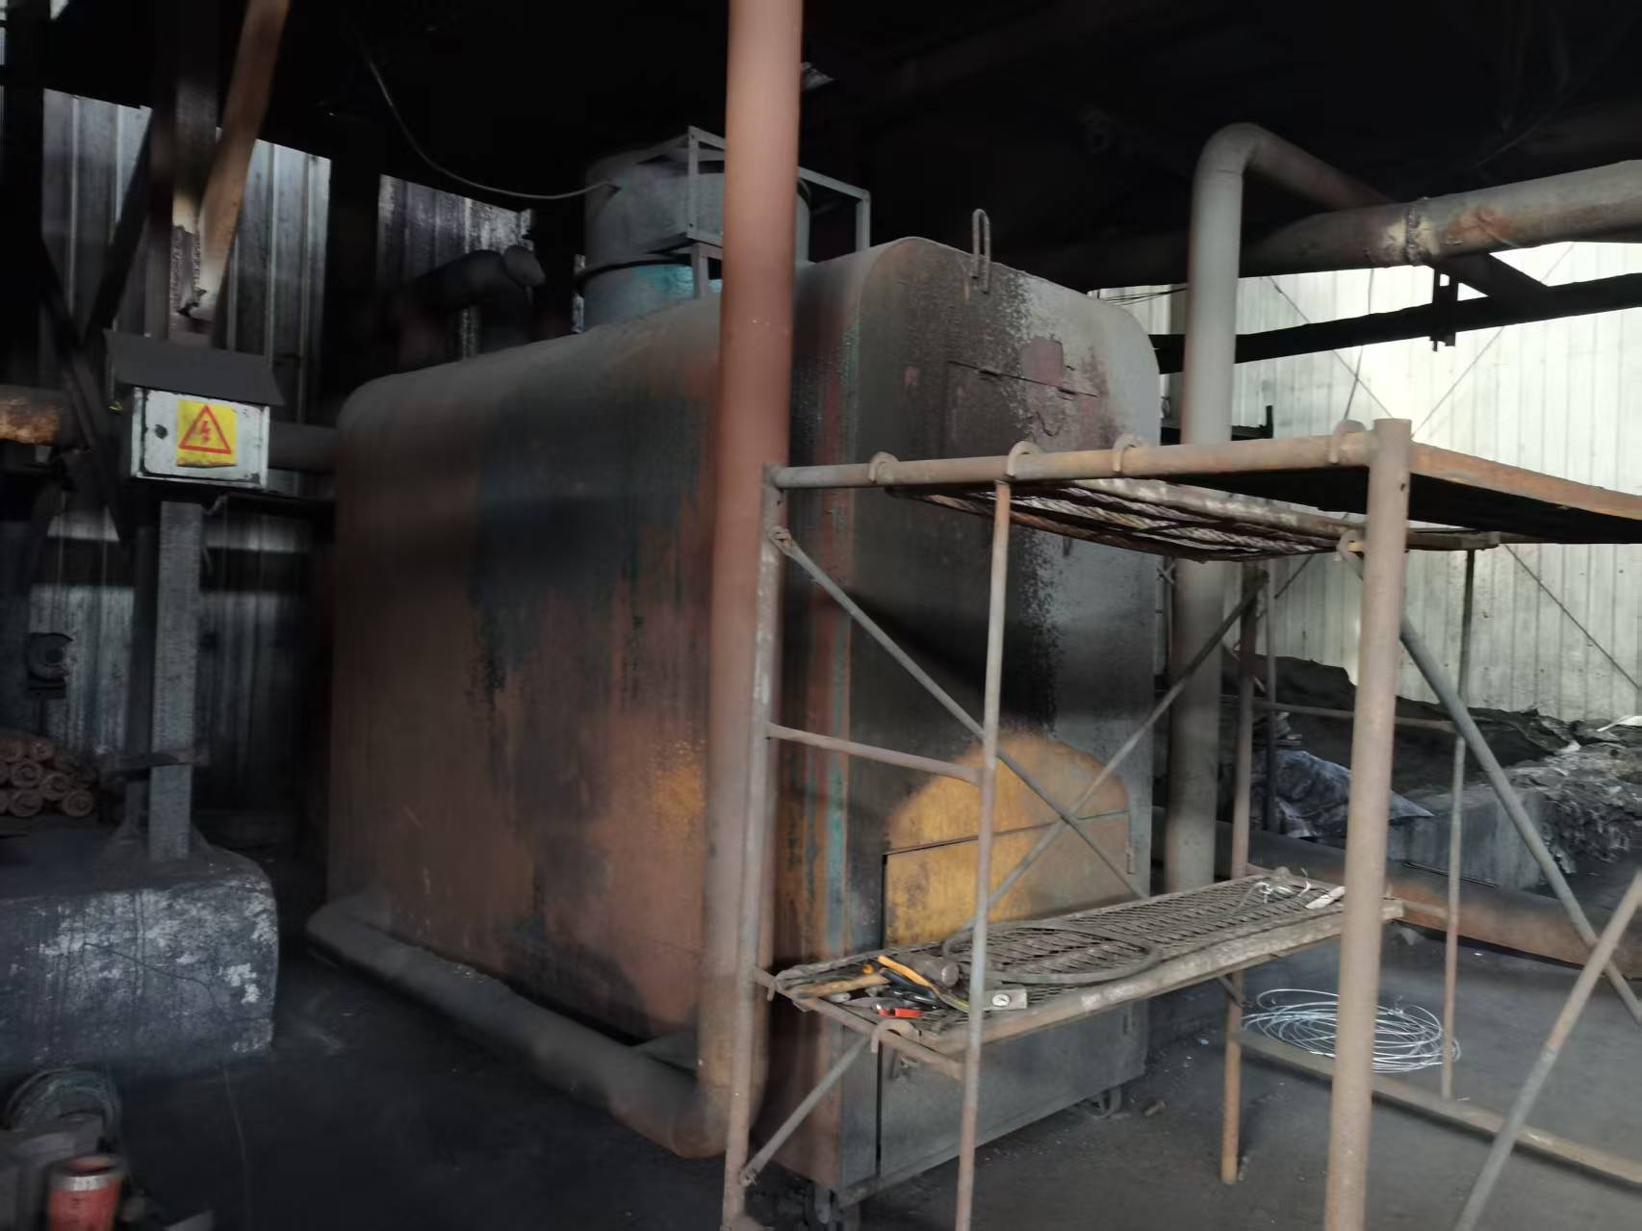 |  | 50 300 300 | 0 | 0 | 2025年8月 | 否
2 | 鸡西市金裕建筑材料有限公司 | 煤 | 0.7 | 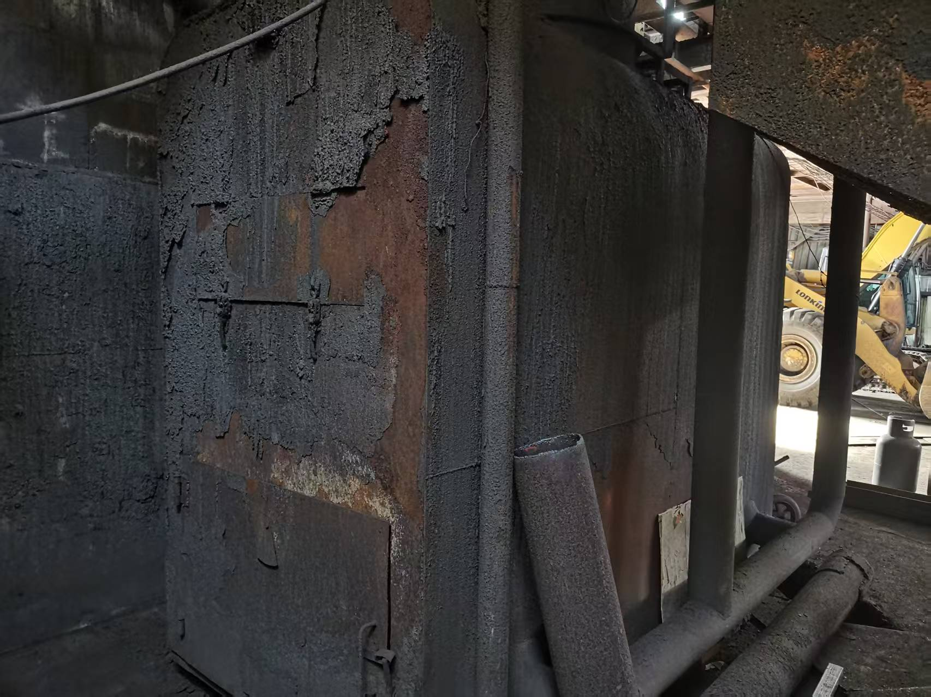 |  | 50 300 300 | 0 | 0 | 2025年8月 | 否
3 | 鸡西市滴道区久成隆嘉园酒店店 | 煤 | 3 | 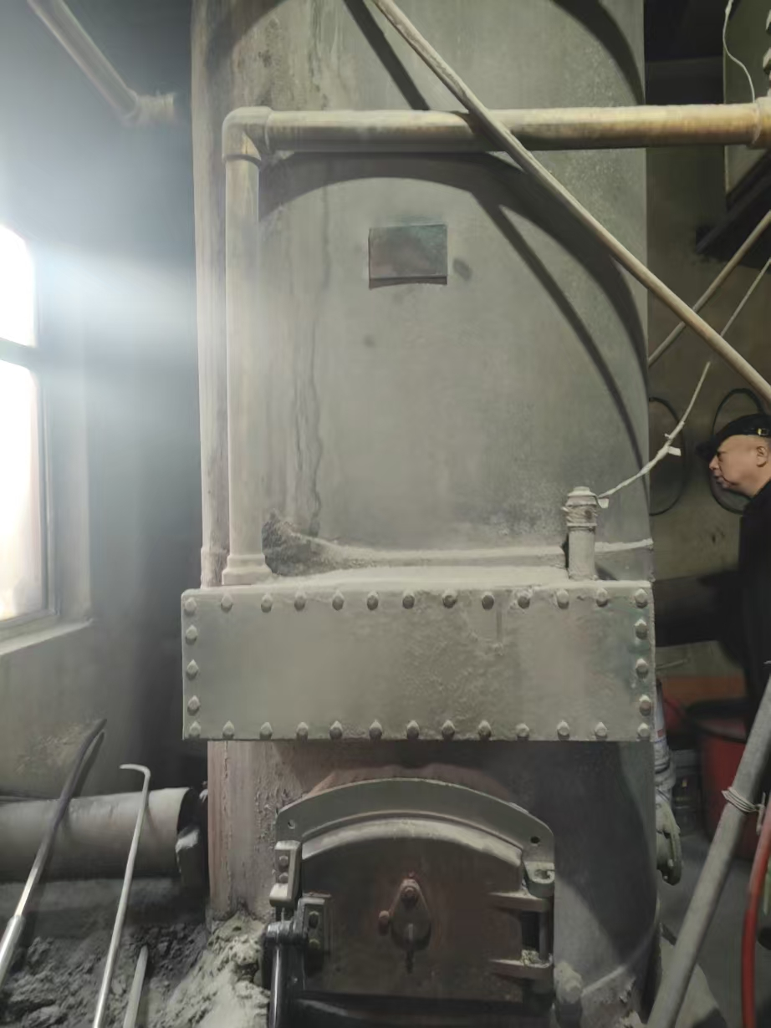 | 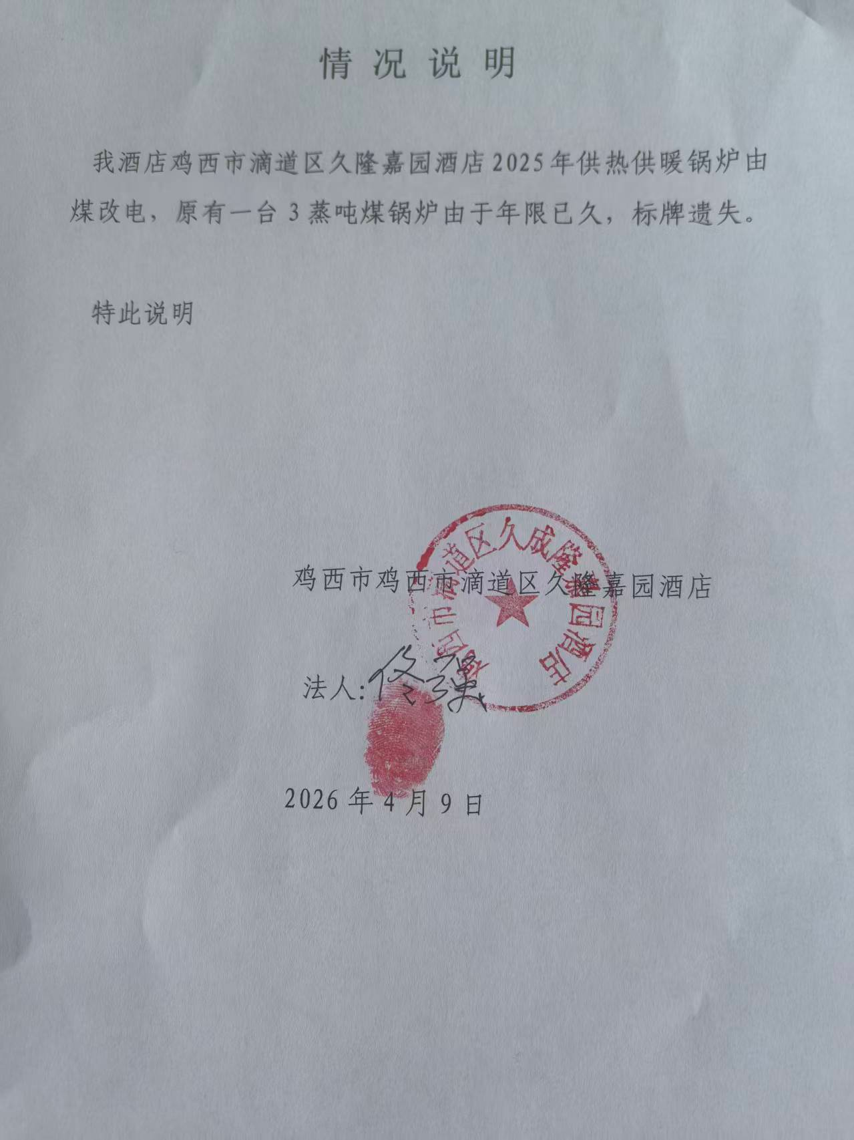 | 80 400 400 | 0.5 | 210天 | 2025年9月 | 否
4 | 鸡西市拓霖煤业有限公司 | 煤 | 1.4 | 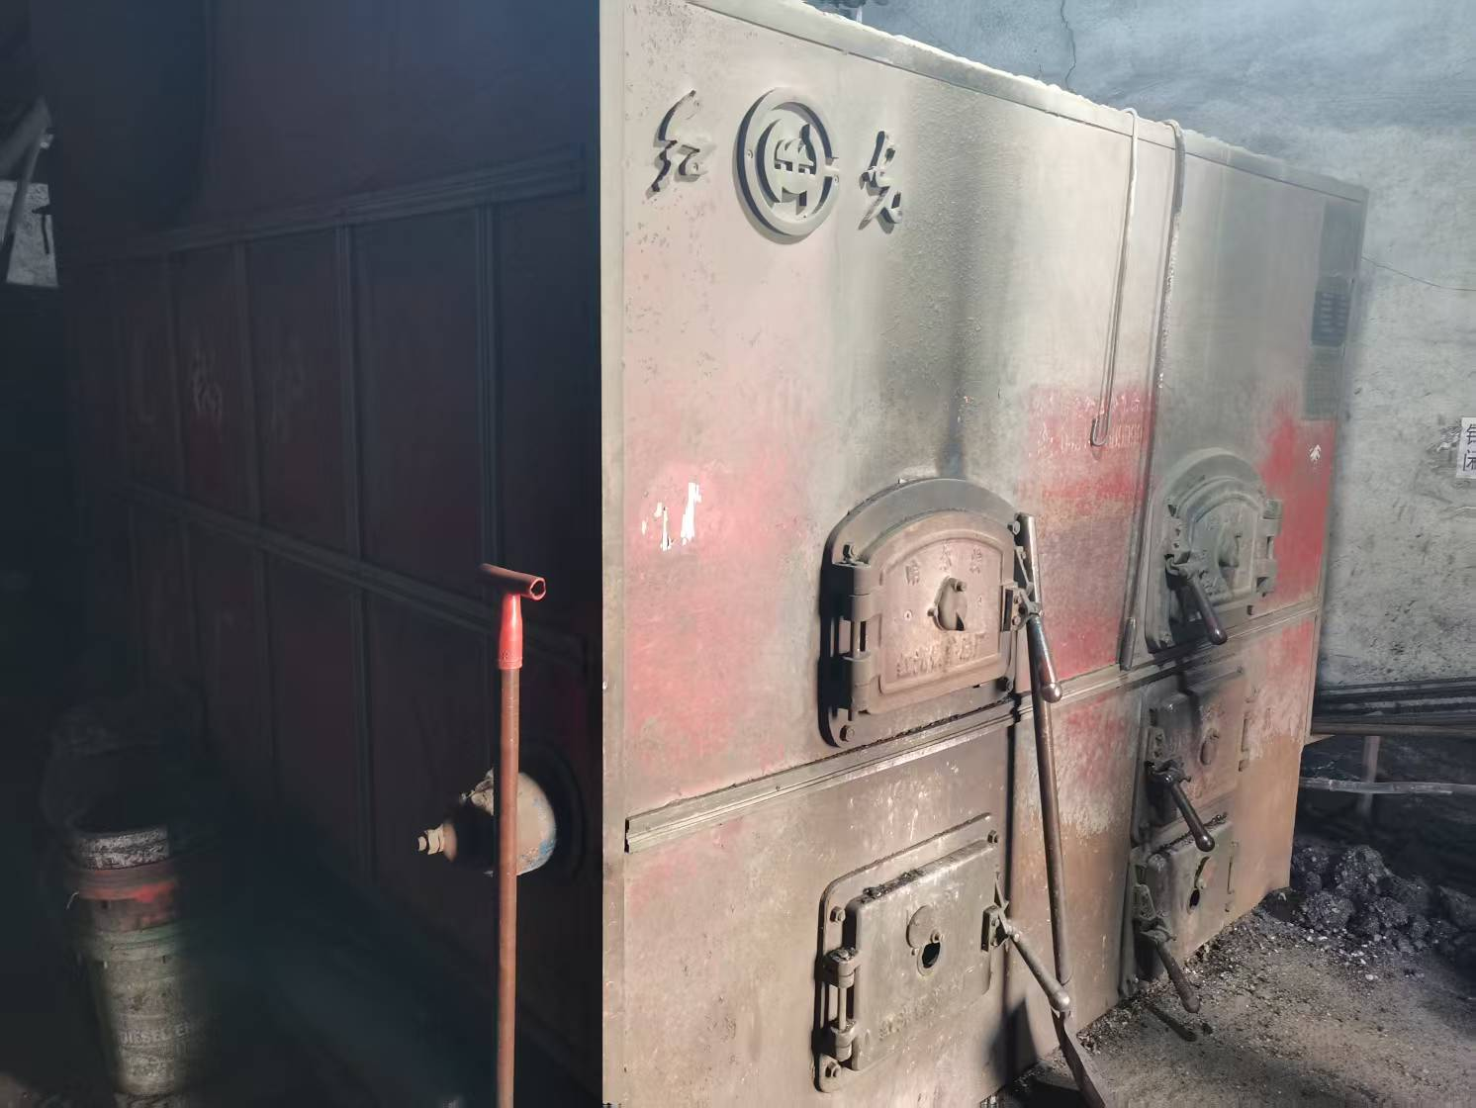 | 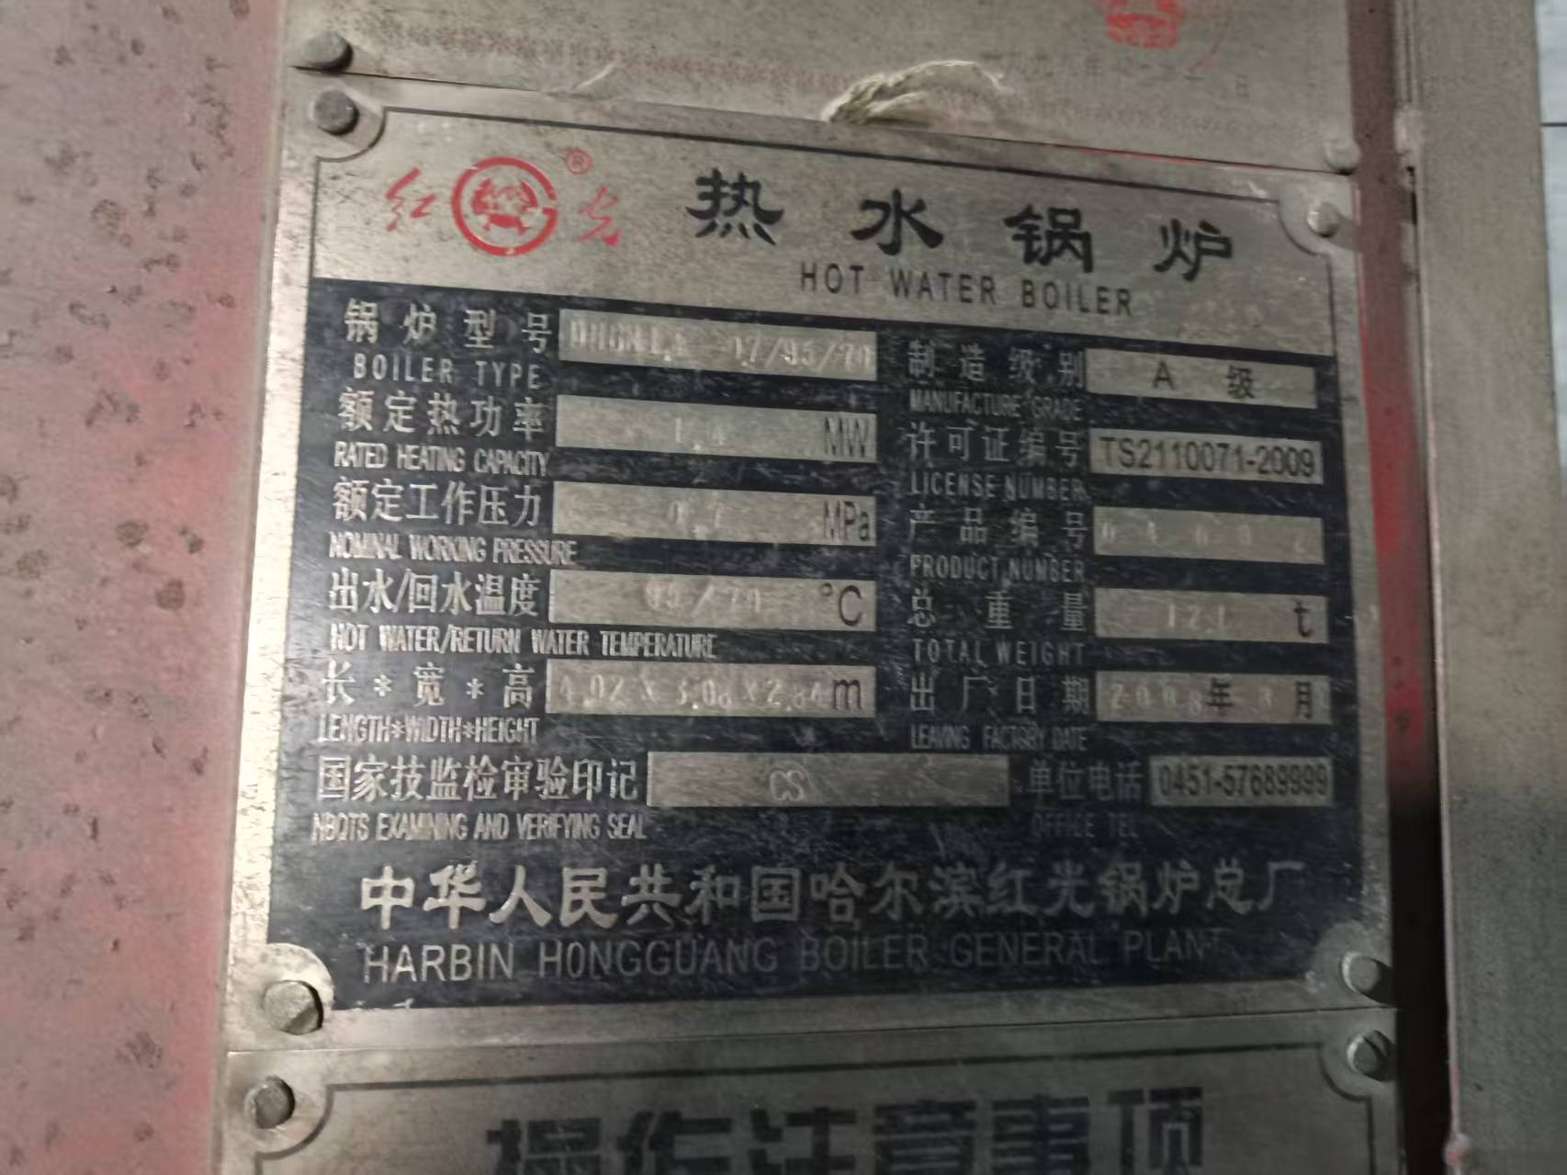 | 50 300 300 | 0.3 | 210天 | 2025年10月 | 否
5 | 鸡西市拓霖煤业有限公司 | 煤 | 1 | 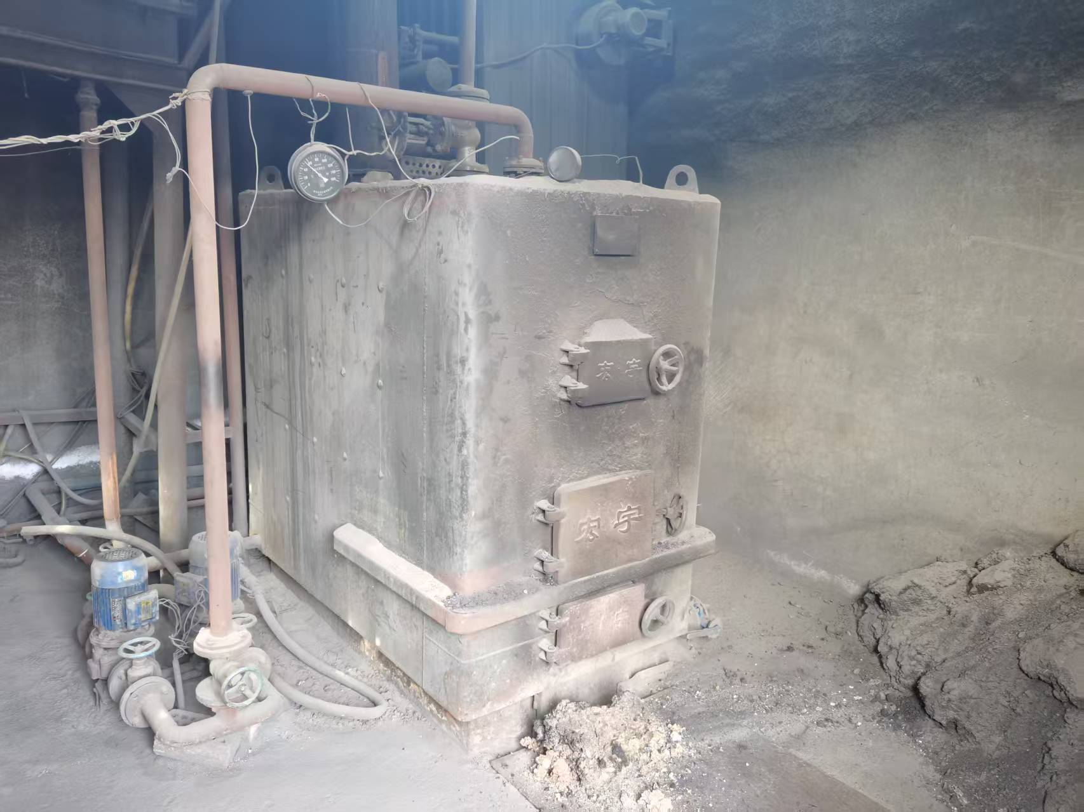 | 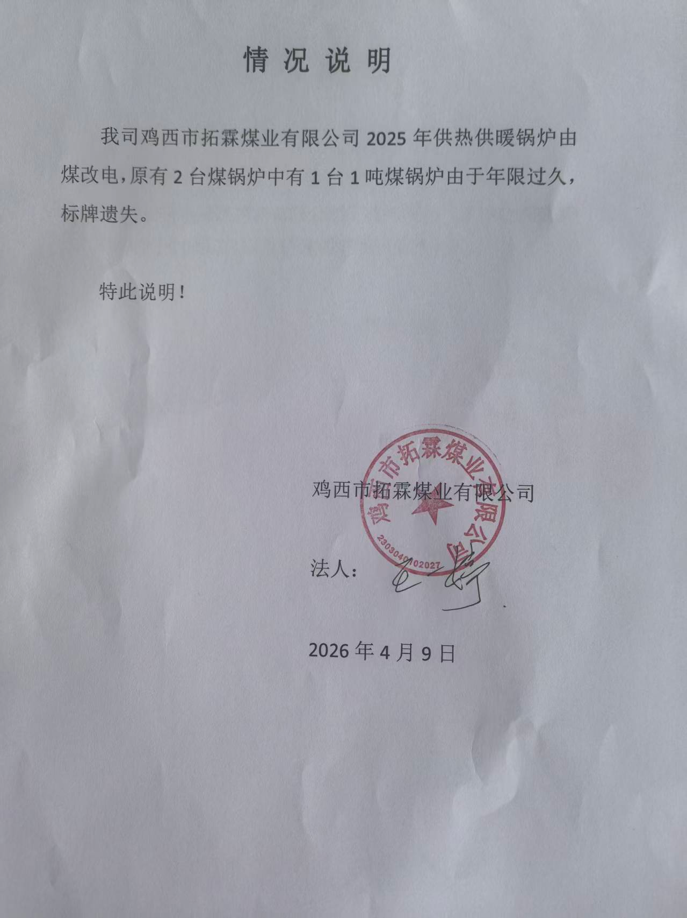 | 50 300 300 | 0.2 | 210天 | 2025年10月 | 否
6 | 鸡西市热力有限公司 | 煤 | 10 | 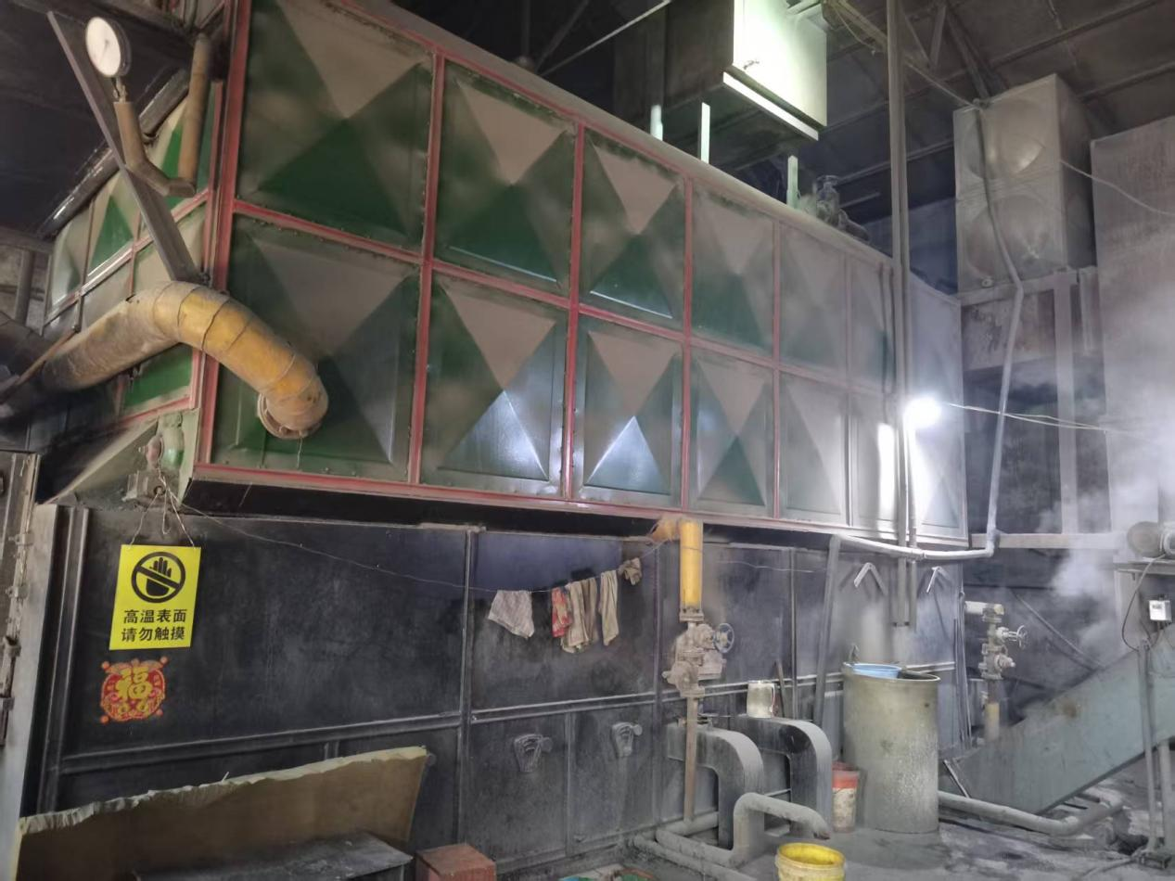 | 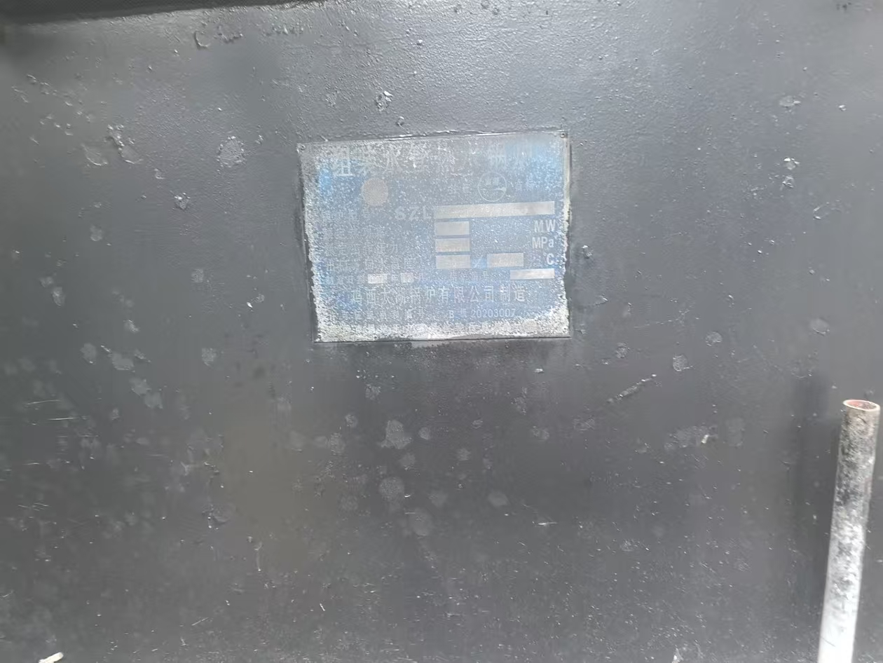 | 80 400 400 | 13 | 210天 | 2025年10月 | 否
7 | 鸡西市热力有限公司 | 1煤 | 4 | 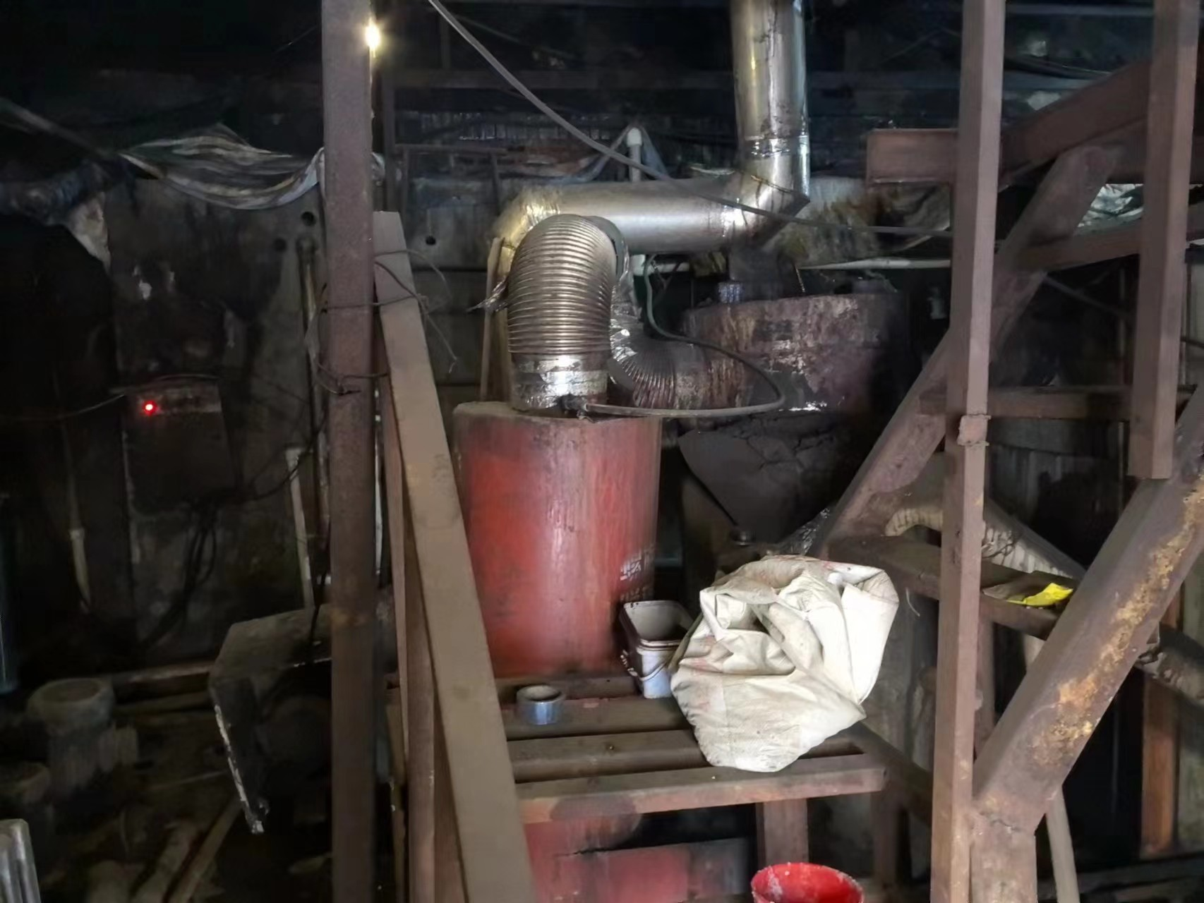 | 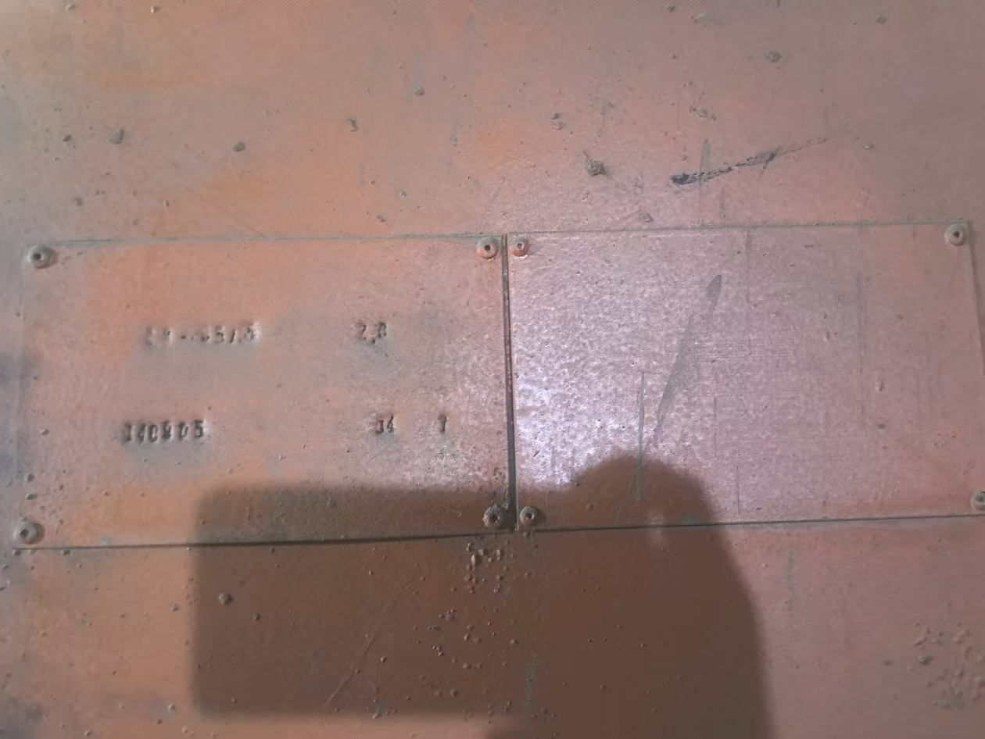 | 80 400 400 | 4.5 | 210天 | 2025年10月 | 否
8 | 鸡西市滴道区净美洗衣服务中心 | 生物质 | 1 | 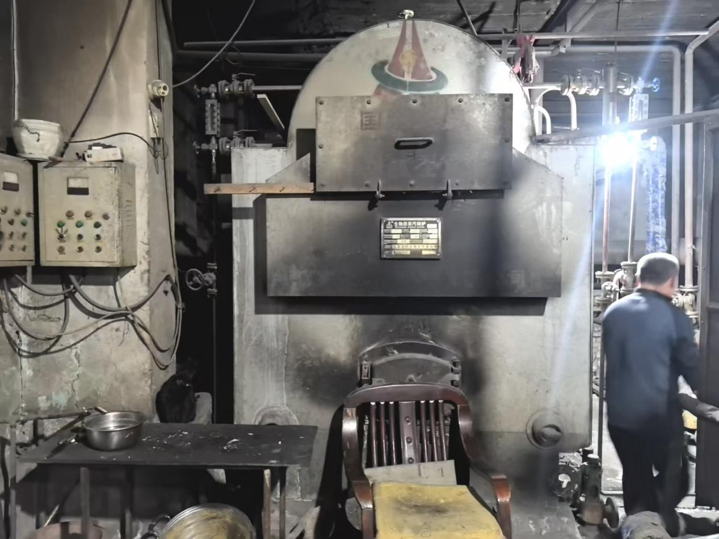 | 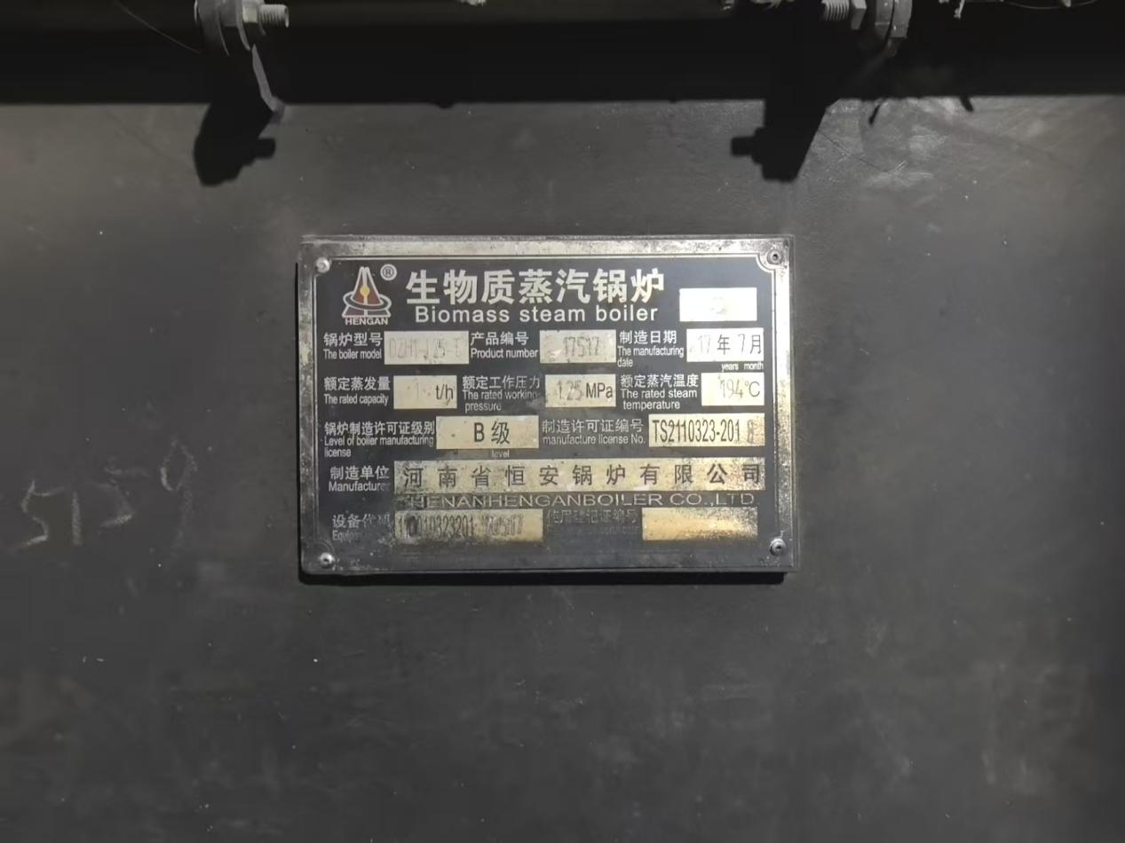 | 50 300 300 | 0 | 0 | 2025年12月 | 否
9 | 鸡西市滴道区清水泉浴池 | 生物质 | 1 | 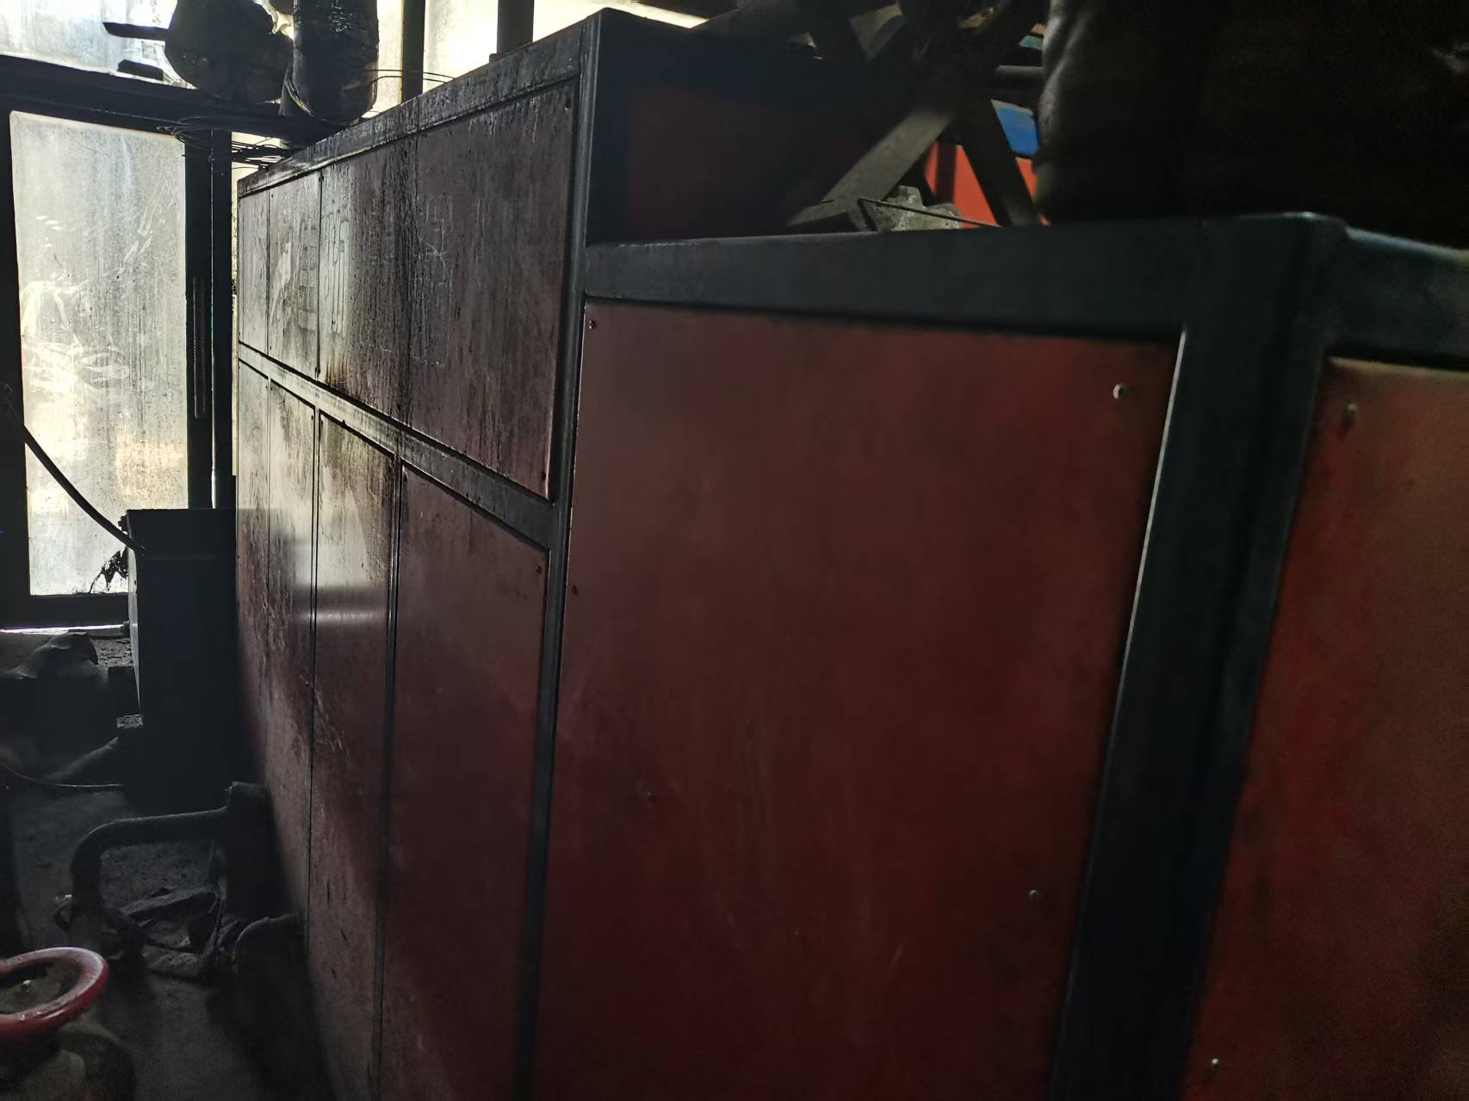 | 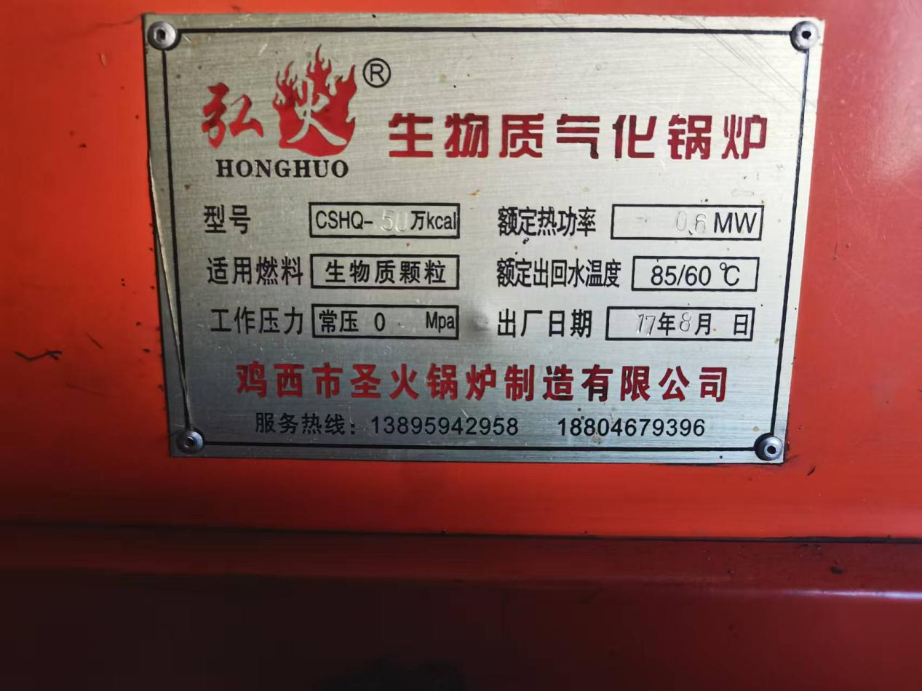 | 50 300 300 | 0.13 | 全年 | 2025年8月 | 是
10 | 鸡西市滴道区长江浴池 | 生物质 | 1 | 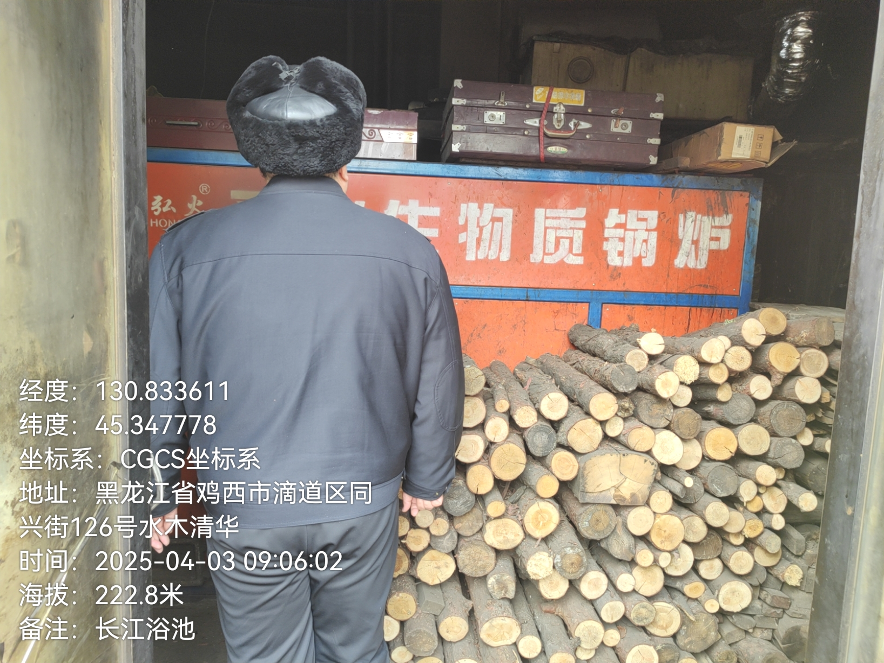 | 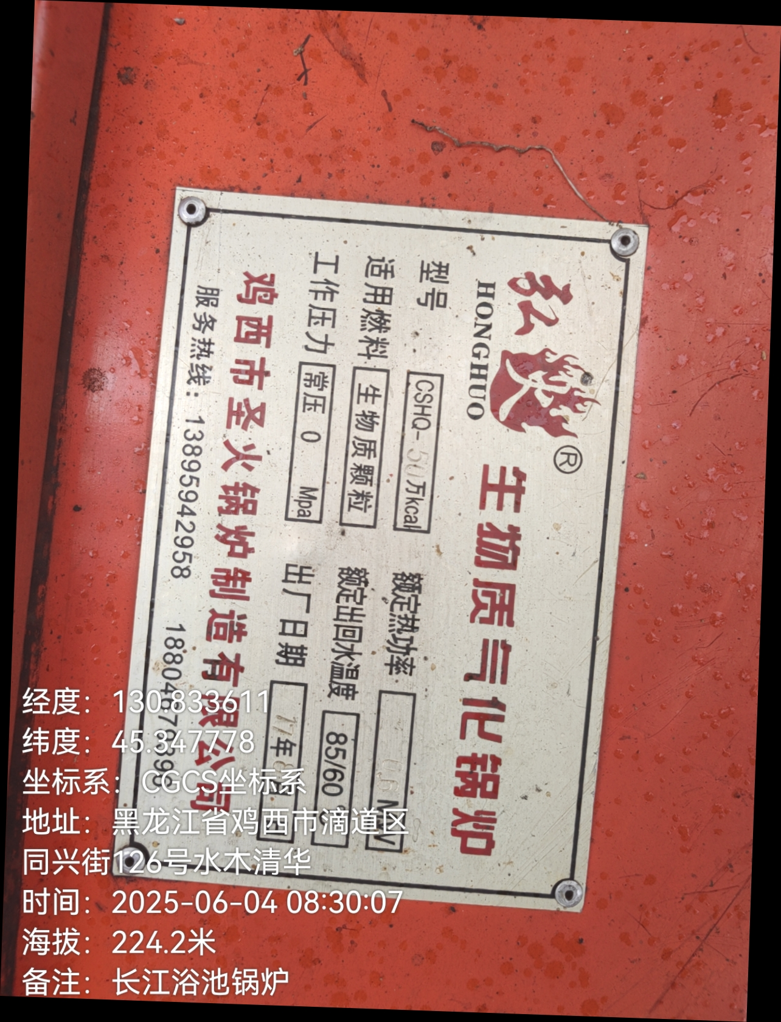 | 50 300 300 | 0.14 | 全年 | 2025年6月 | 是
11 | 鸡西矿业（集团）有限责任公司滴道精煤公司六采区 | 生物质 | 1.4 | 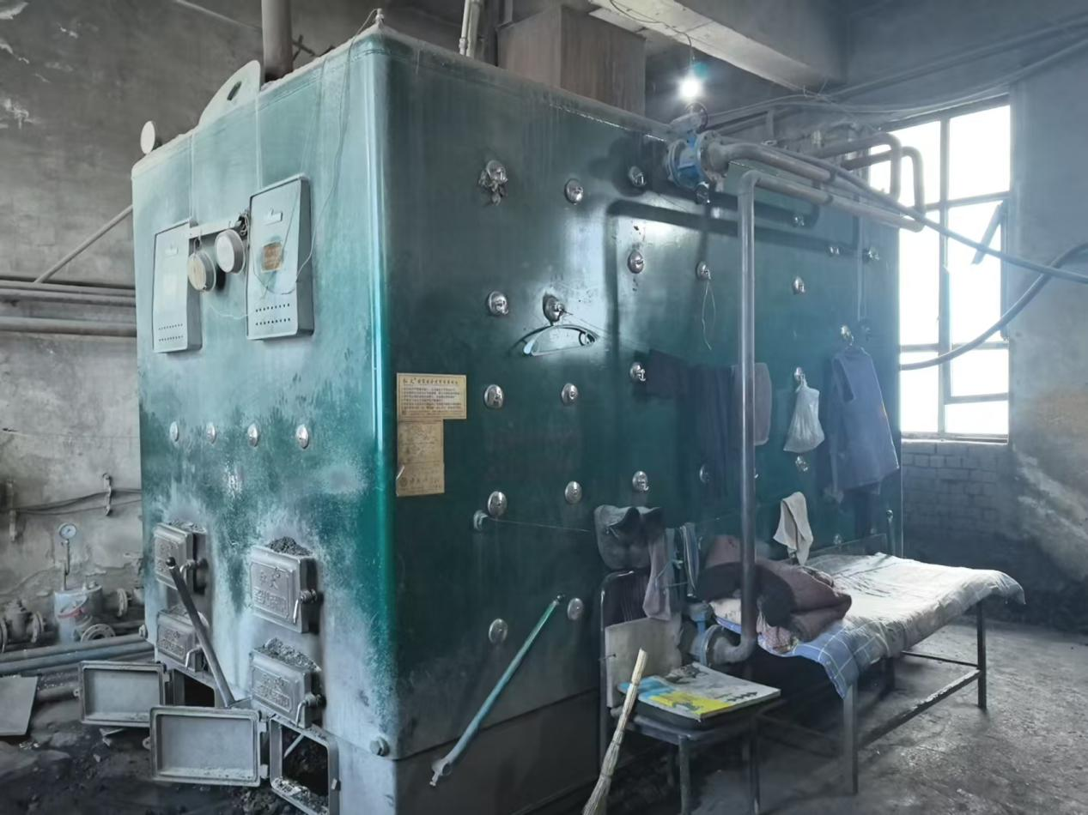 | 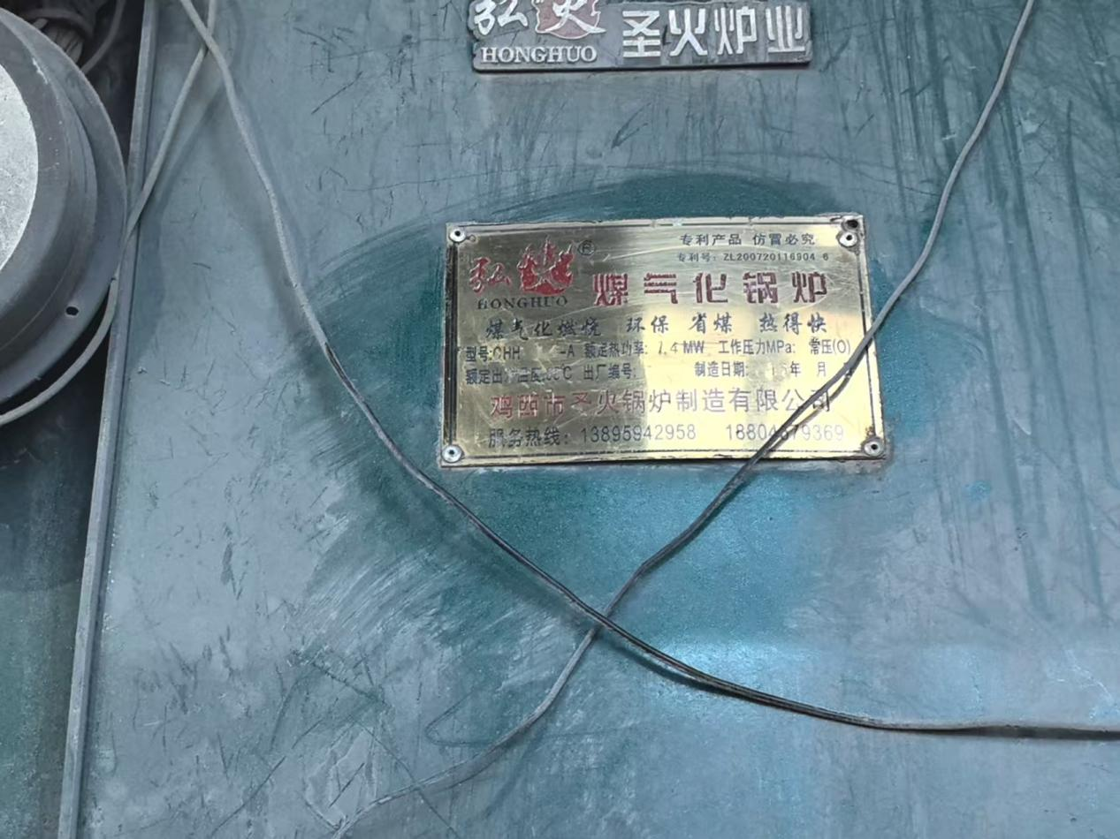 | 50 300 300 | 0.09 | 210天 | 2025年12月 | 否
12 | 鸡西矿业（集团）有限责任公司滴道精煤公司六采区 | 生物质 | 2 | 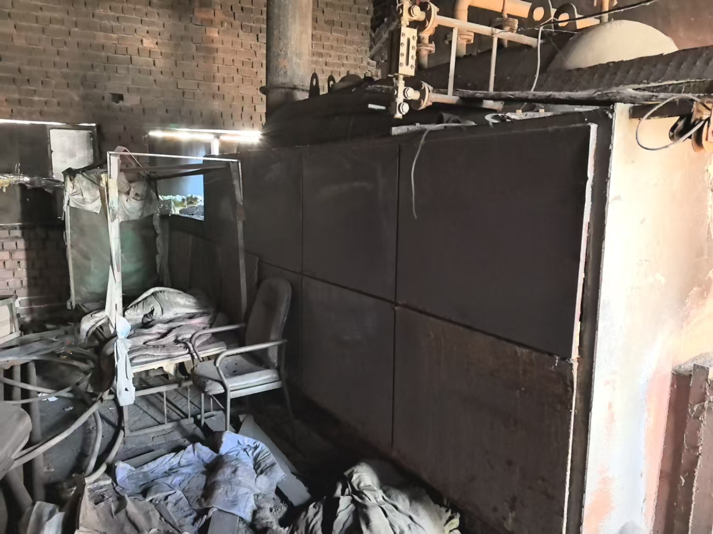 |  | 50 300 300 | 0 | 0 | 2025年12月 | 否
13 | 黑龙江龙煤鸡西矿业有限公司滴道盛和煤矿三井 | 生物质 | 1 | 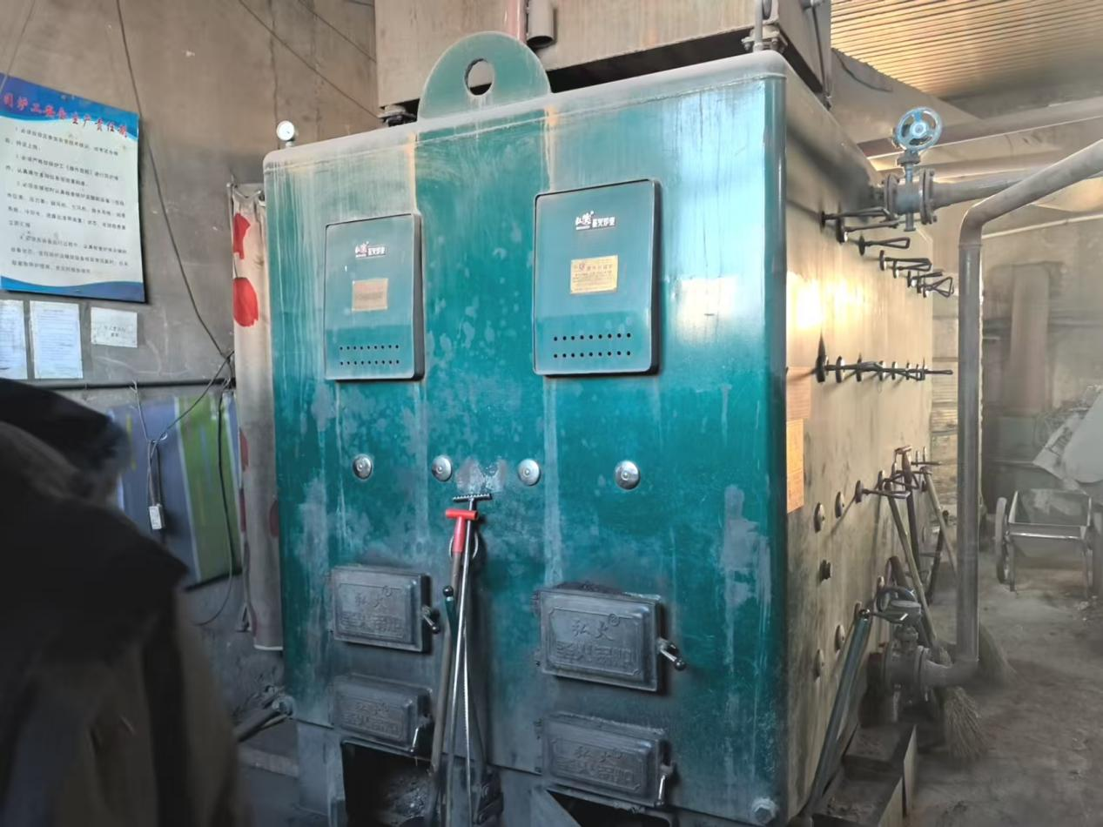 | 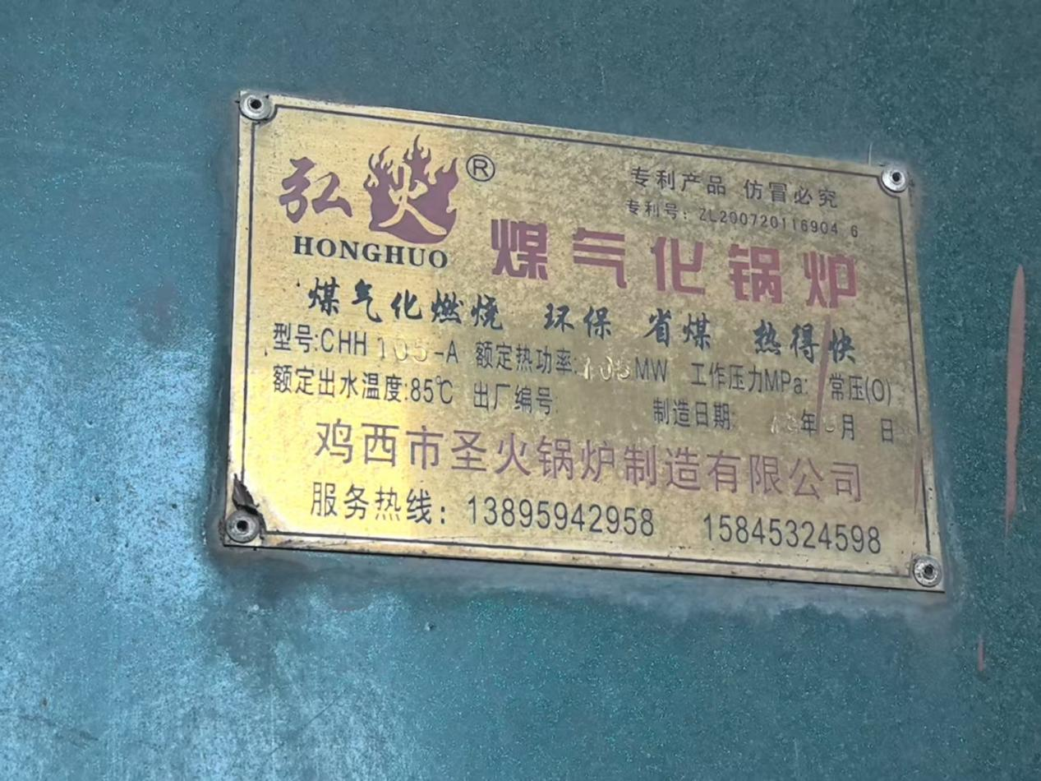 | 50 300 300 | 0.09 | 210天 | 2025年12月 | 否
14 | 鸡西市滴道区净美洗衣服务中心 | 生物质 | 1 | 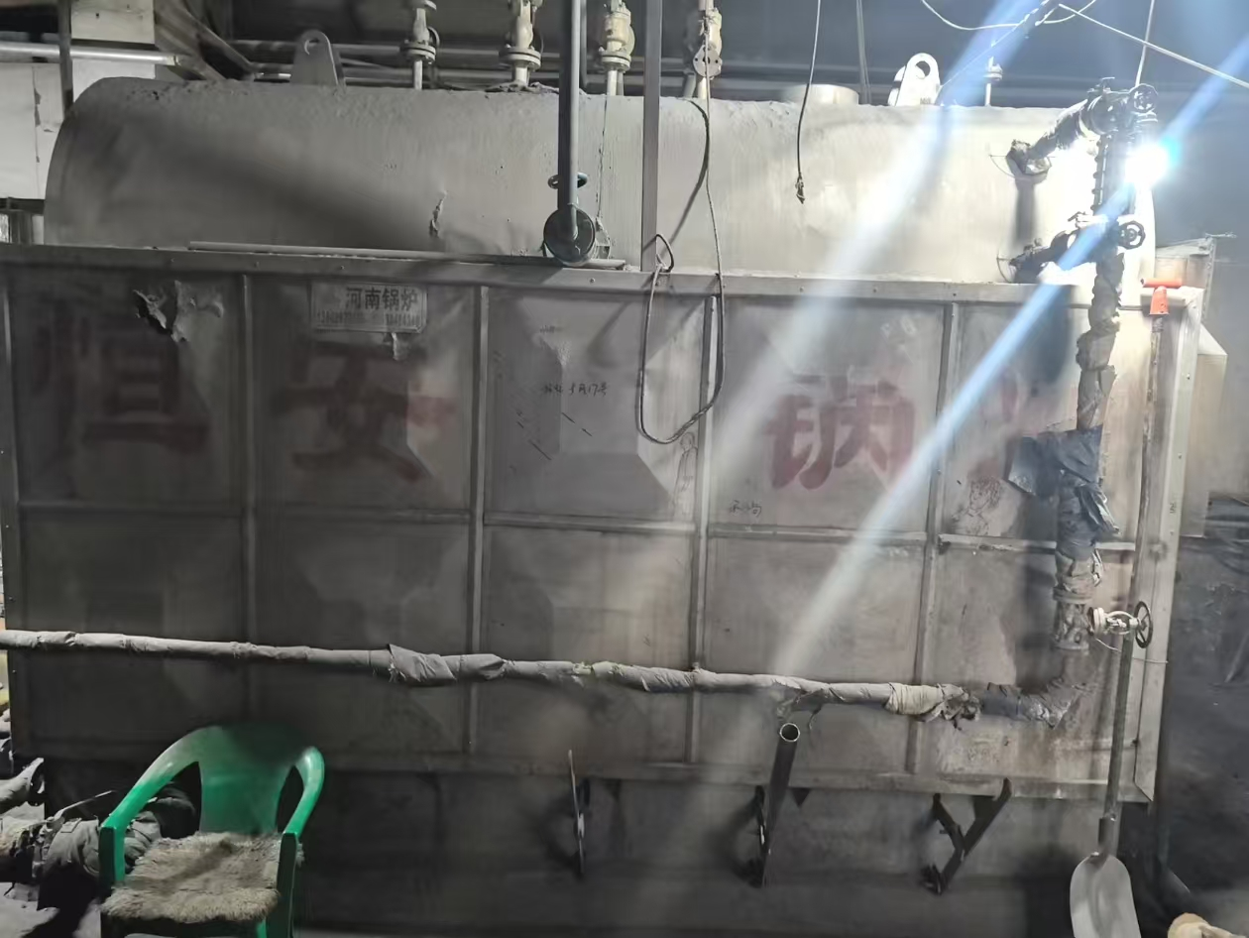 | 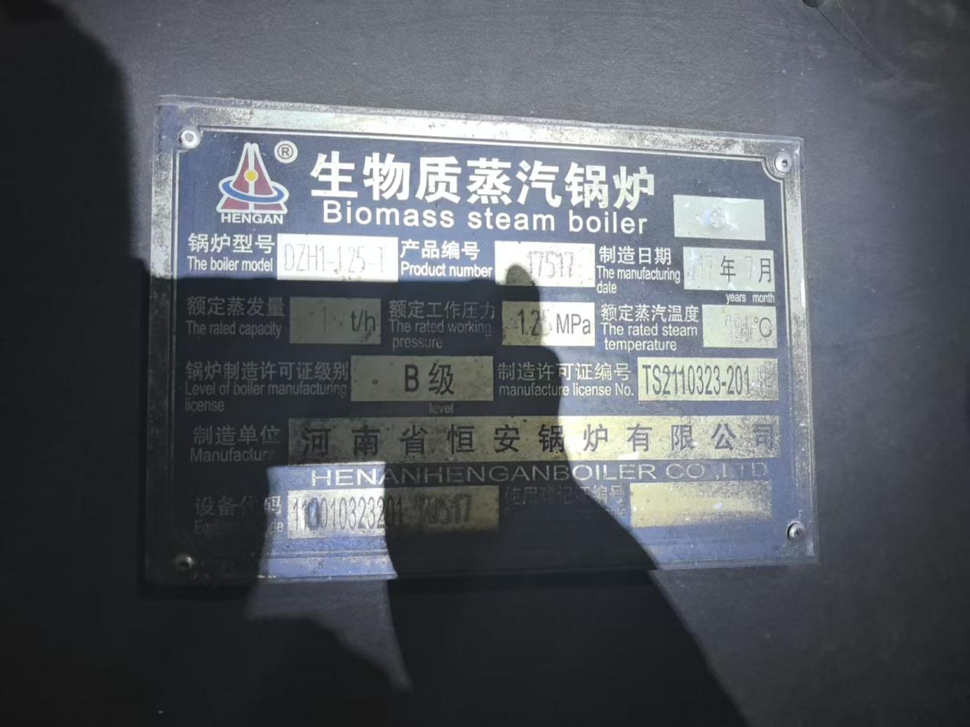 | 50 300 300 | 0.11 | 全年 | 2026年12月31日前 | 否
15 | 黑龙江丰源矿业有限公司大通沟煤矿 | 1煤 | 3 | 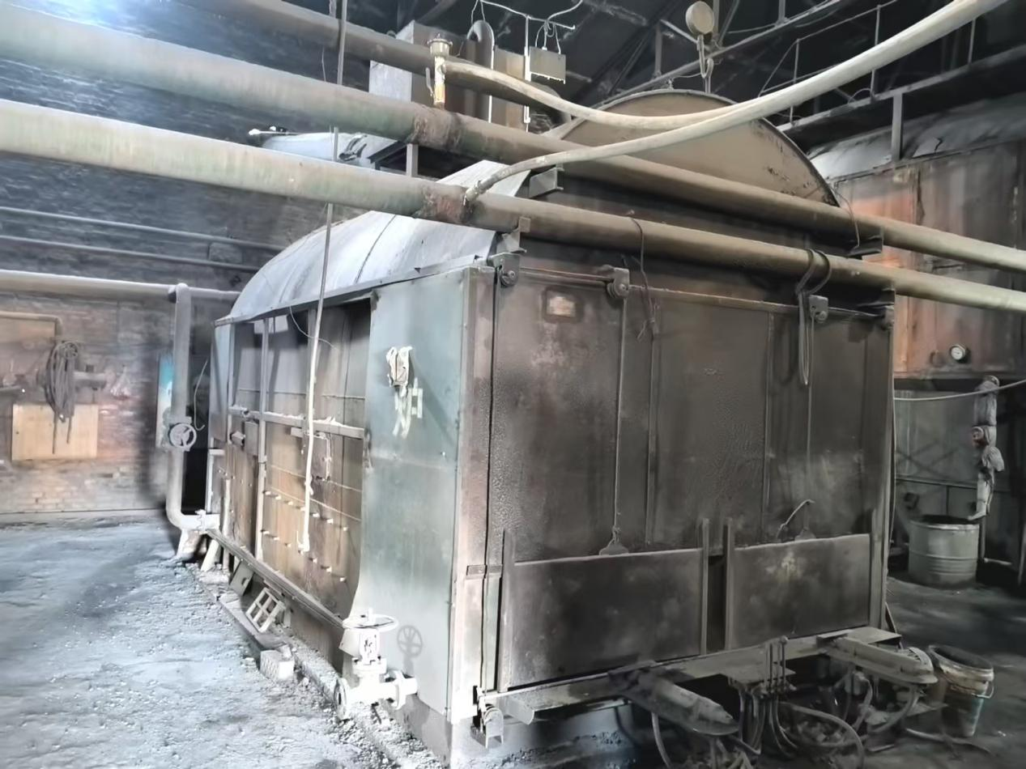 | 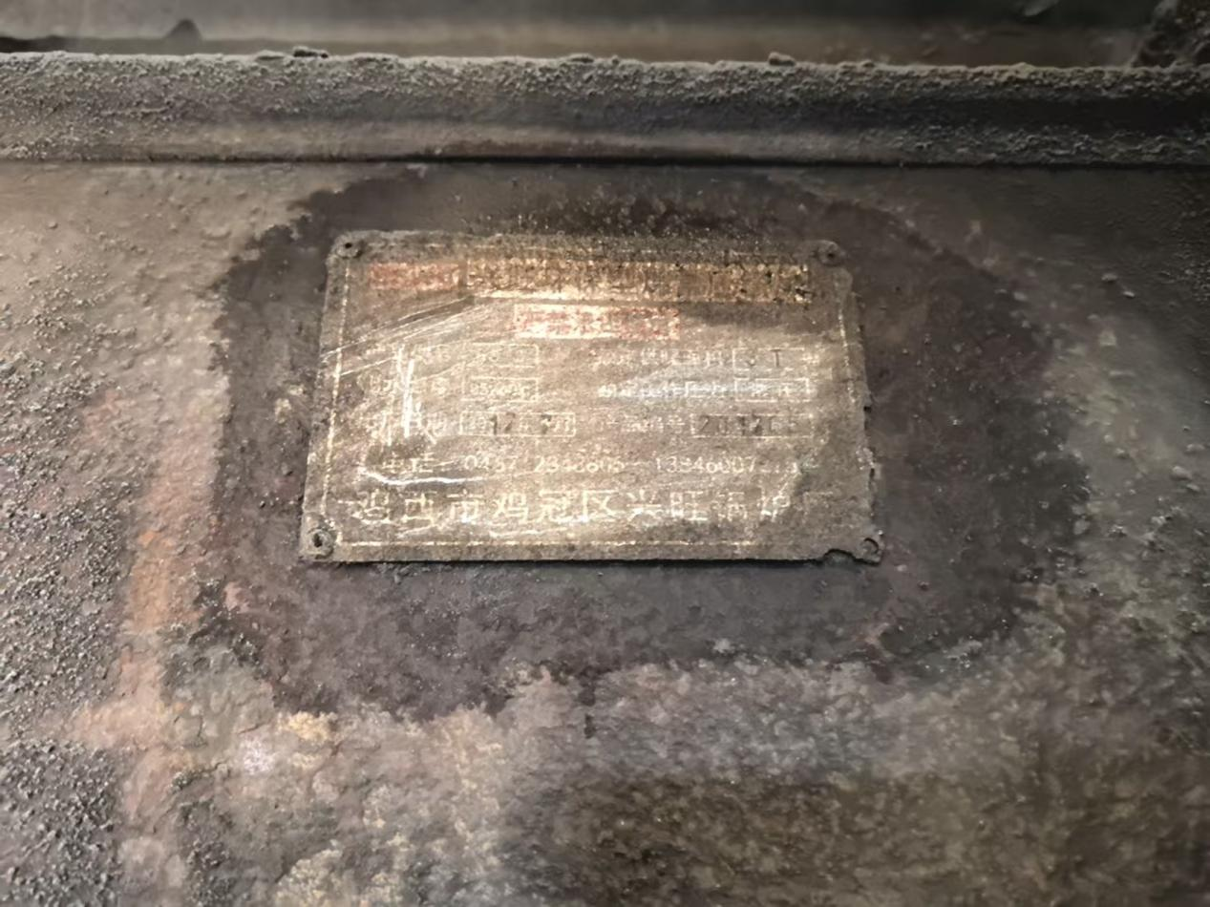 | 80 400 400 | 1.5 | 210天 | 2026年12月31日前 | 否
16 | 黑龙江珠江能源开发有限公司 | 1煤 | 4 | 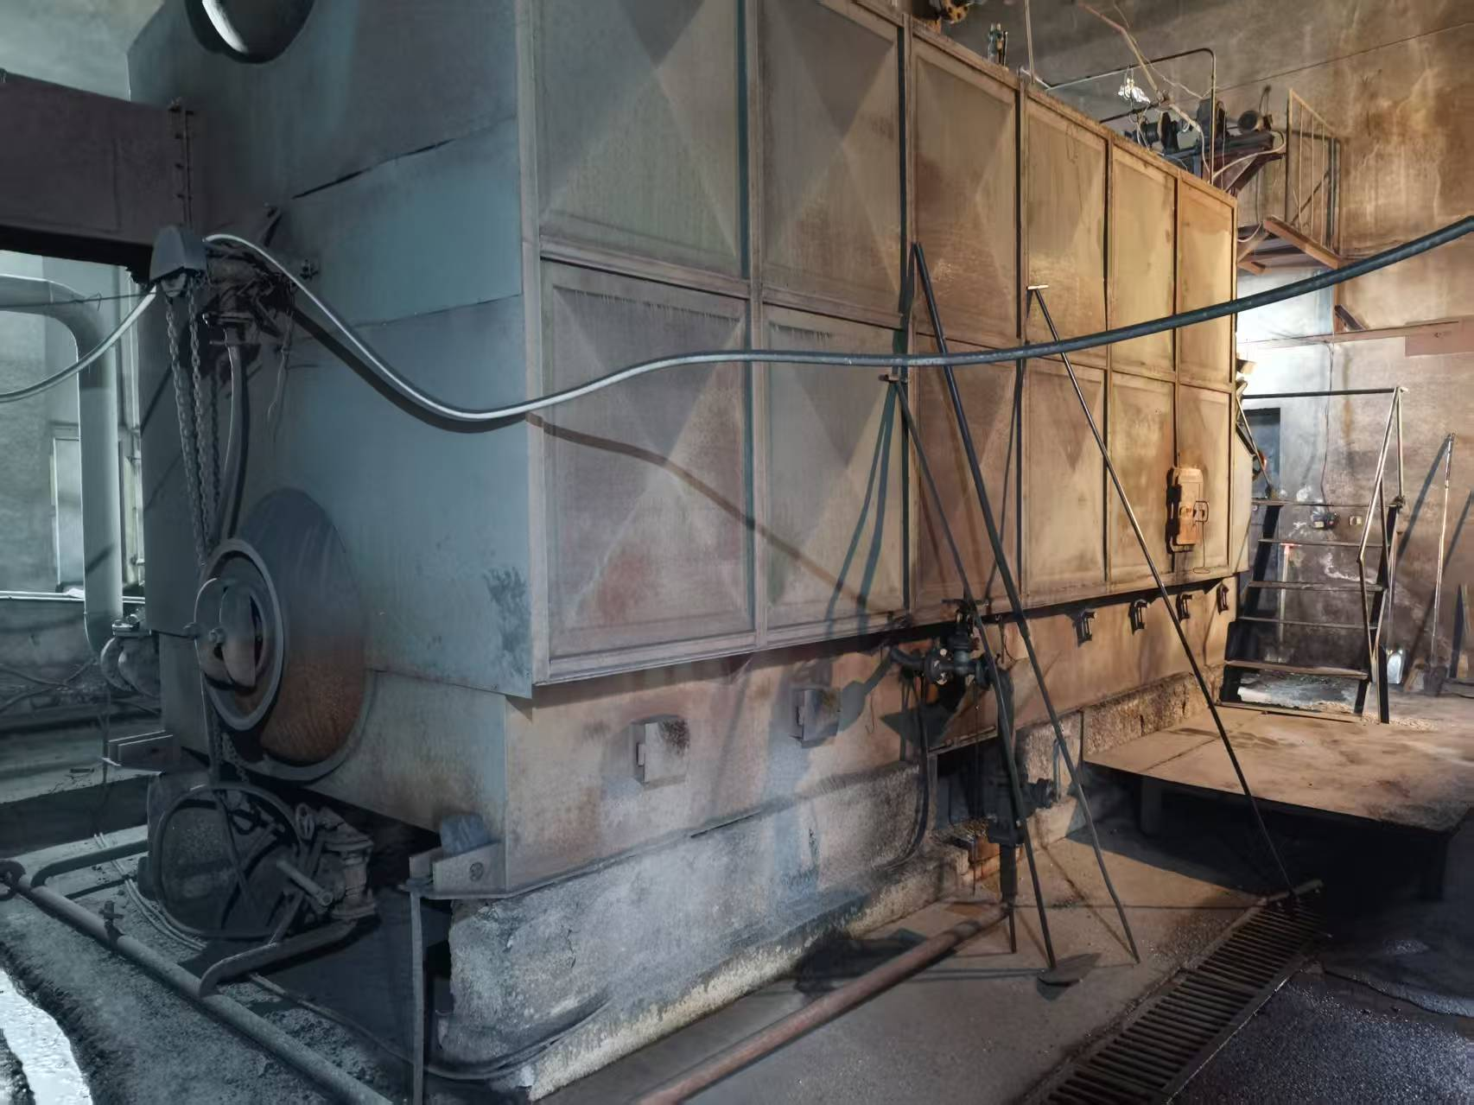 | 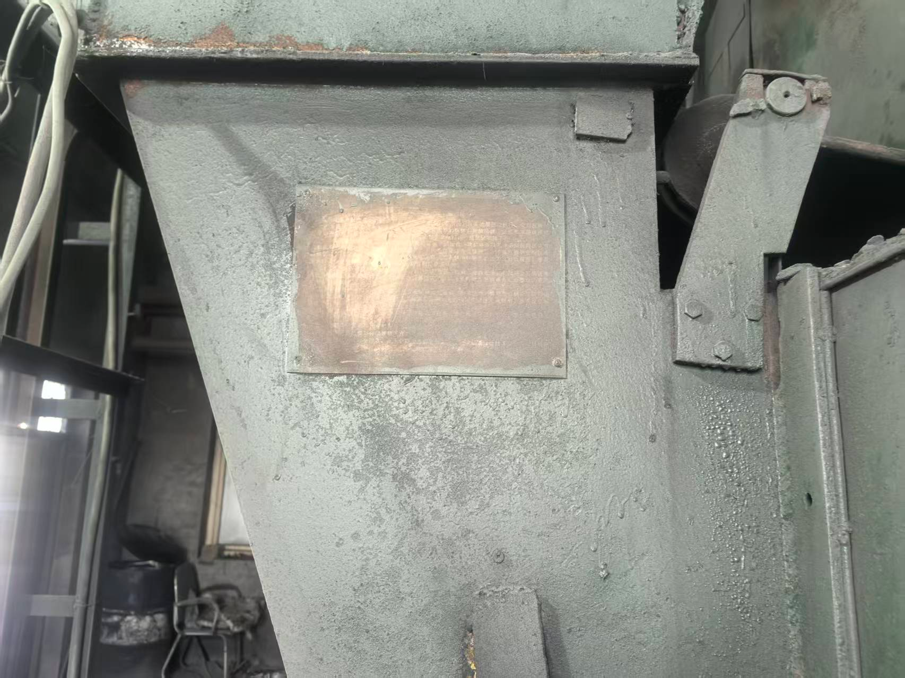 | 80 400 400 | 0 | 0 | 2026年12月31日前 | 否
17 | 鸡西市热力有限公司 | 1煤 | 2 | 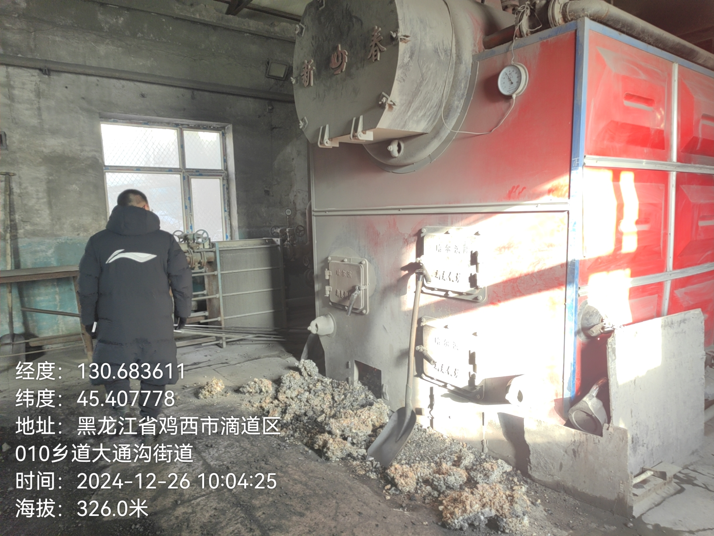 | 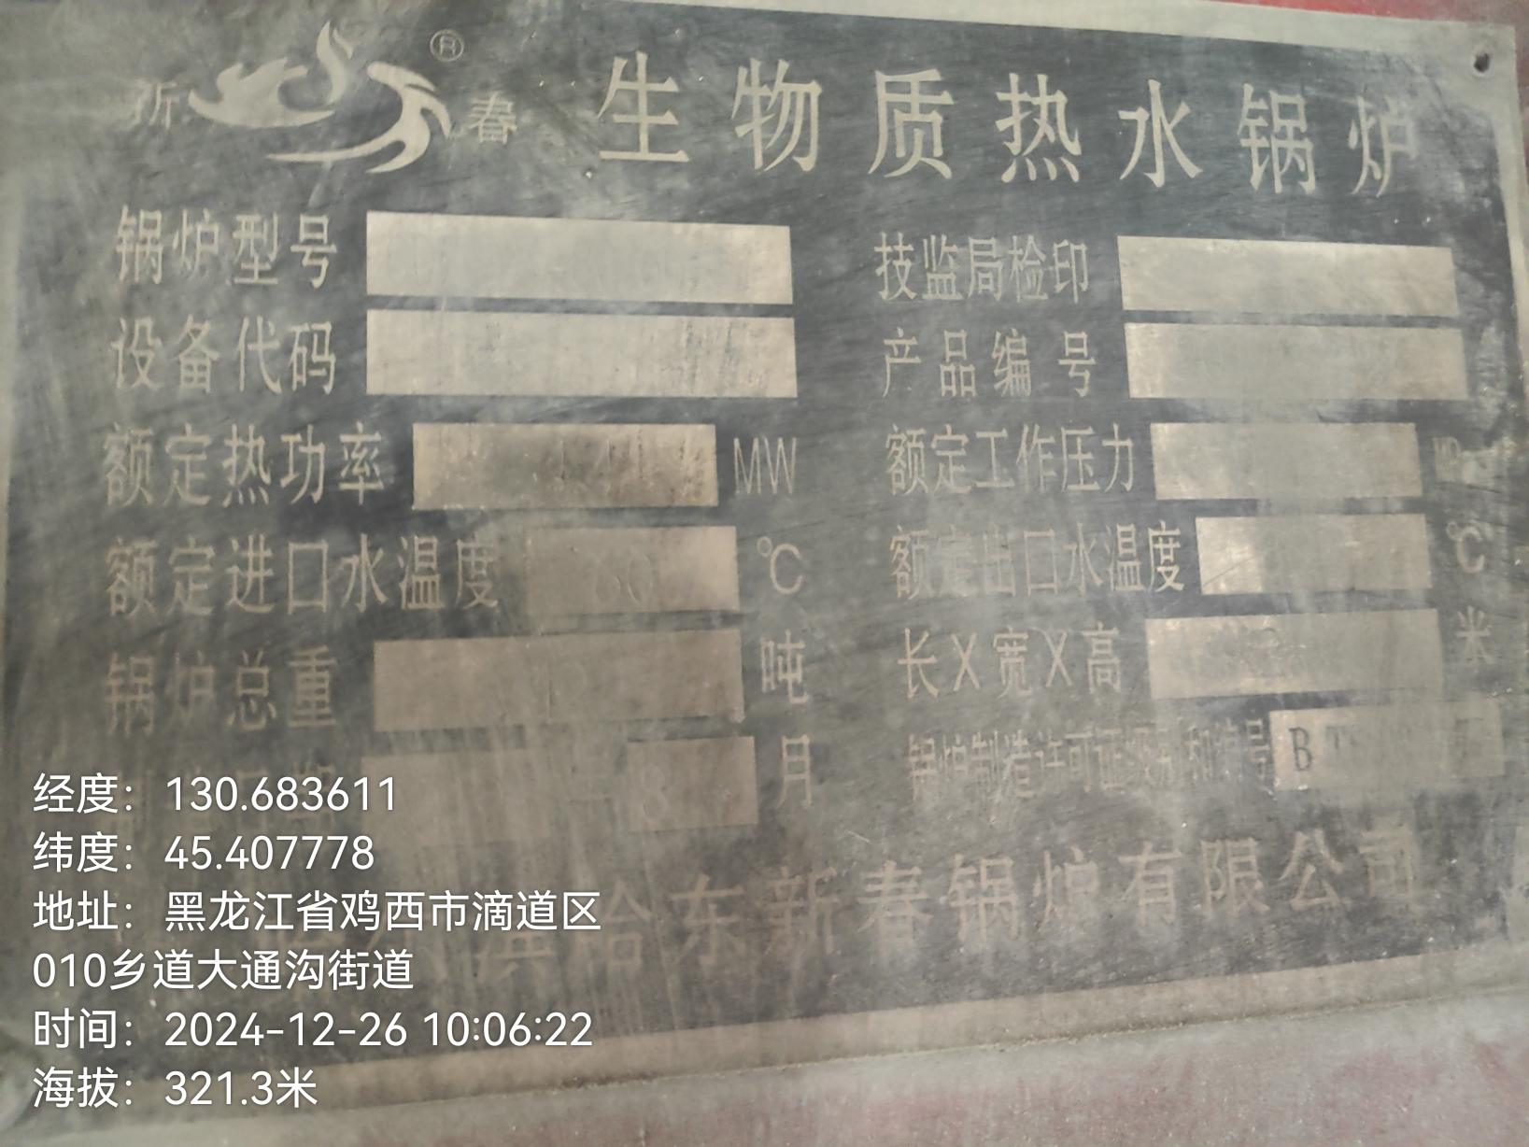 | 80 400 400 | 2.5 | 210天 | 2026年12月31日前 | 否

